Manual
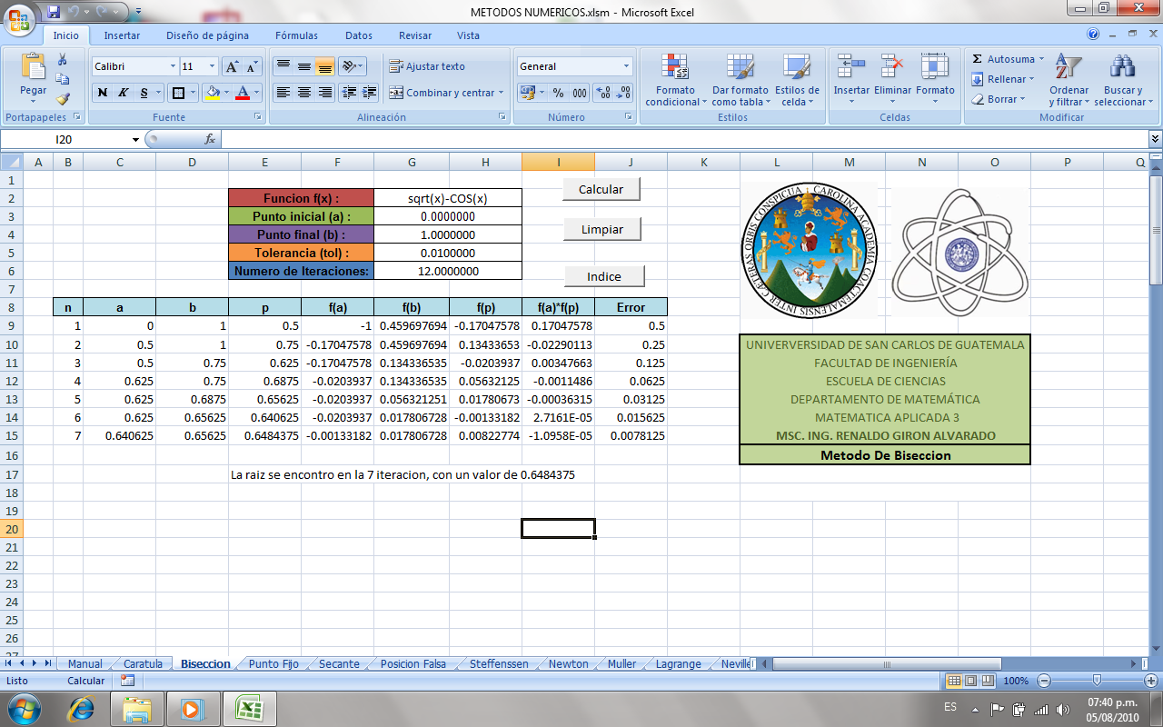
ANTES DE USAR LEER BIEN LO SIGUIENTE:

 | Manual de Usuario:

 | * Primero que nada hay que habilitar los macros de la siguiente forma:

 | Aparece un cuadro de dialogo que dice “Advertencia de Seguridad” y junto a el hay un boton de opciones, Damos click en el boton.

 | Y aparecerá algo como la figura, le damos habilitar este contenido y después aceptar.

 | Nos mostrara una pantalla igual a la de abajo, ahora ya esta habilitada las macros para poder usar los metodos numericos
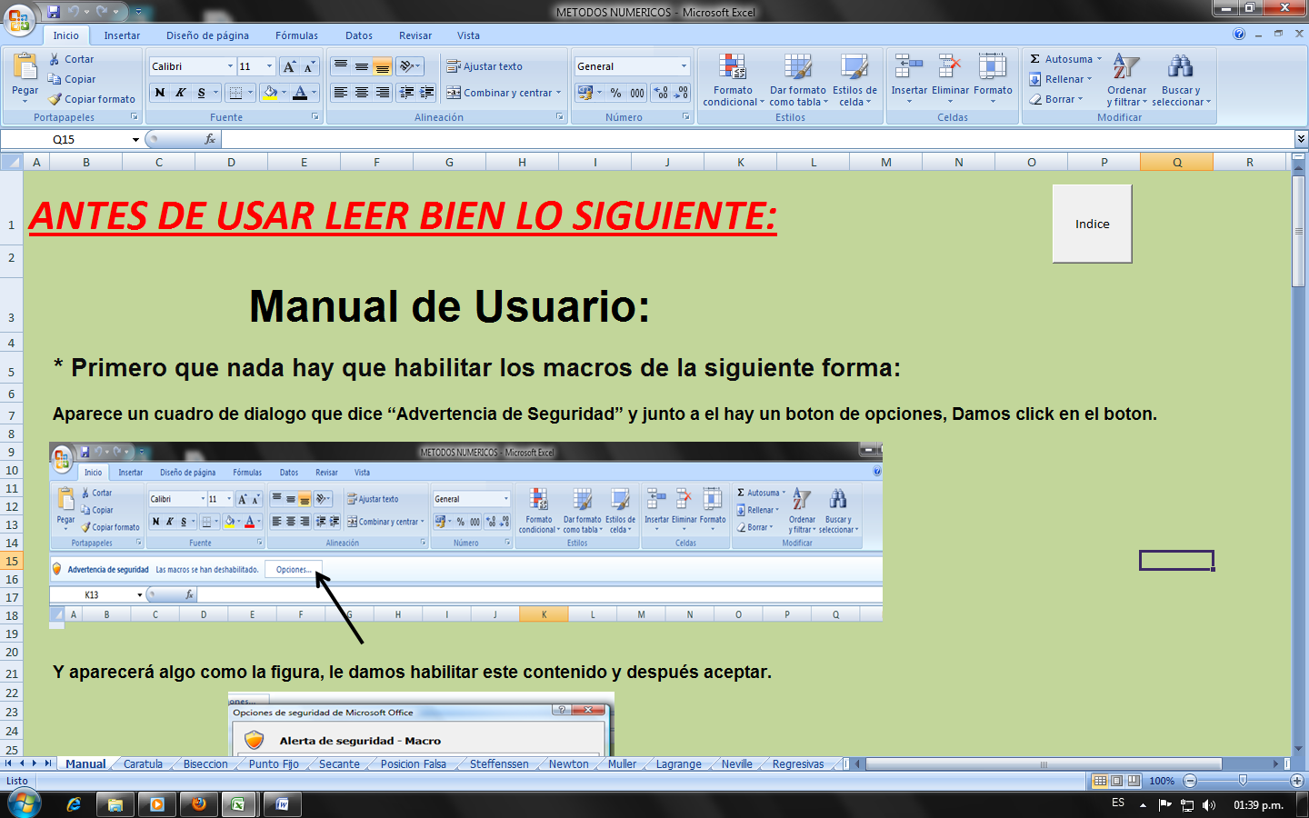

 | Ahora para poder utilizar los metodos le damos un click en un boton que dice "INDICE" , que aparece al inicio de esta pagina

 | O tambien se puede ir al Menu princial de los metodos dando un click en la Pestaña llamada "Caratula", ubicada en la parte inferior izquierda de esta Hoja de Excel

 | Entonces nos haciendo cualquiera de los 2 formas llegaremos al Menu de los Metodos Numerica
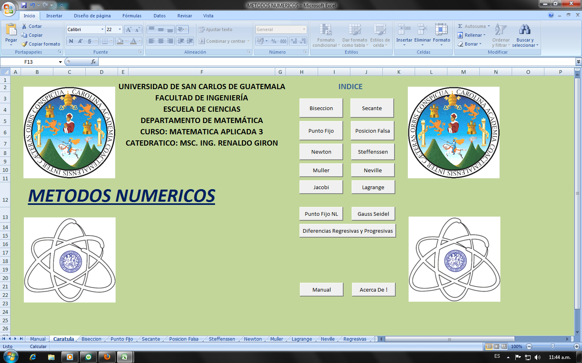

 | Todos los métodos cuentan con un botón denominado “Índice” el cual nos conduce a la página principal.
 | Otros llevan el botón “Limpiar” que no es más que un botón que limpia las celdas donde se despliegan los datos.

 | EJEMPLO

 | Método de Bisección:
 | Ingresar al lado izquierdo los datos que piden las celdas de color.
 | Para calcular la solución dar click en “Calcular”.
 | De ser necesario limpiar los datos dar clic en “Limpiar”
 | Para regresar al índice dar click en “Índice”

Caratula

 | UNIVERSIDAD DE SAN CARLOS DE GUATEMALA | INDICE
 | FACULTAD DE INGENIERÍA
 | ESCUELA DE CIENCIAS
 | DEPARTAMENTO DE MATEMÁTICA
 | CURSO: MATEMATICA APLICADA 3
 | CATEDRATICO: MSC. ING. RENALDO GIRON
 |  |  | -2
METODOS NUMERICOS


 | Algunas Funciones se Tiene que ingresar de la Siguiente Forma:
 | Si se Tiene 2x^2+2x en la celda se escribe: 2*x^2+2*x
 | Coseno: cos(x) ó COS( x )
 | Seno: sin( x ) ó SIN( x )
 | Coseno Inverso: Acos( x ) ACOS( x )
 | Seno Inverso: Asin( x ) ó ASIN( x )
 | Logaritmo Natural: LN( x )
 | Exponencial: EXP( x ) ó Exp(x)
 | Raiz Cuadrada : sqrt ( x ) ó (x)^(1/2)
 | Logaritmo cualquier base : LOG ( x,b )

Biseccion
 |  |  | Funcion f(x) : |  | x^2-1
 |  |  | Punto inicial (a) : |  | 0.2500000
 |  |  | Punto final (b) : |  | 1.1000000
 |  |  | Tolerancia (tol) : |  | 0.1000000
 |  |  | Numero de Iteraciones: |  | 25.0000000

n | a | b | p | f(a) | f(b) | f(p) | f(a)*f(p) | Error
1 | 0.25 | 1.1 | 0.675 | -0.9375 | 0.21 | -0.544375 | 0.5103515625 | 0.425
2 | 0.675 | 1.1 | 0.8875 | -0.544375 | 0.21 | -0.21234375 | 0.11559462891 | 0.2125
3 | 0.8875 | 1.1 | 0.99375 | -0.21234375 | 0.21 | -0.0124609375 | 0.0026460021973 | 0.10625
4 | 0.99375 | 1.1 | 1.046875 | -0.0124609375 | 0.21 | 0.095947265625 | -0.0011955928802 | 0.053125
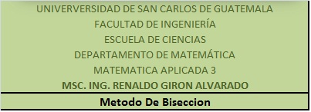
 |  |  | La raiz se encontro en la 4 iteracion, con un valor de 1.046875

